Afiliados
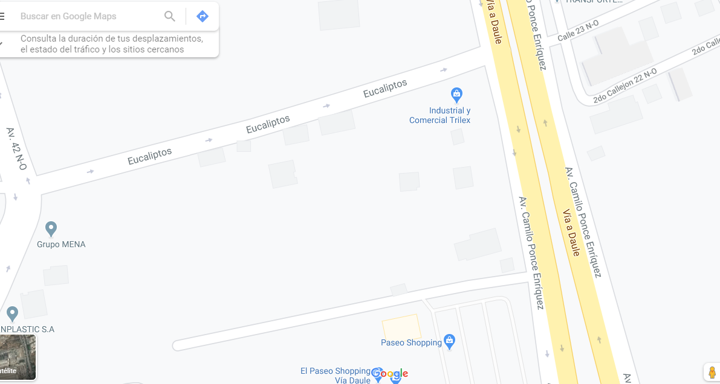
 |  | ACTUALIZACIÓN DE DATOS EMPRESAS AFILIADAS |  |  |  | CÓDIGO: BCG-GO-REG-2.1.1-03

 |  | REVISIÓN: 04 18 de Junio 2019 |  | PÁGINA: 1 DE 3

*Adjuntar fotocopias o escáner de: RUC, Nombramiento, Cédula del Representante Legal y Formulario 101 del Impuesto a la Renta del ejercicio económico año anterior, Logo en Adobe Ilustrator. (TODOS LOS CAMPOS SON OBLIGATORIOS DE LLENAR)
11
06
2020
FECHA

GENERALIDADES

Nombre de la Empresa: |  | Industrial y Comercial Trilex C.A.

Dirección: | Km 10,5 vía Daule, A lado del paseo shopping |  |  |  |  | Ciudad: | Guayaquil

Teléfonos: | 2113705 |  |  |  |  | Fax: | n/a

Dir. correo electrónico: |  | steeven.perez@tc.tc |  |  |  | RUC: | 990013160001

Website: | https://tctranscontinental.com/es

CIIIU: (Clasificador Internacional Industriado Unico)

Representante legal: |  | Knezevic Nuques Blaz Sime

N° de Cedula: |  | 906528914

Telefonos/ Celular: | 958956673

E-mail: | blaz.knezevic@tc.tc

Nombre del Gerente: |  | Knezevic Nuques Blaz Sime

N° de Cedula: |  | 0906528914

Telefonos/ Celular: | 0958956673

E-mail: | blaz.knezevic@tc.tc

Asistente de Gerencia: |  | n/a

E-mail: | n/a

Telefonos/ Celular: | n/a

Sede Principal: | Industrial y comercial Trilex C.A.

Sucursales: | n/a

Número de empleados Administrativos: | 45

Número de empleados Operativos: | 110

ALCANCE (Todas las actividades y servicios que brinda la empresa)

ALCANCE (Actividad a la que se dedica la empresa en español): |  |  |  |  | Actividades de Fabricación de fundas plásticas y etiquetas para uso agrícola.

ALCANCE (Actividad a la que se dedica la empresa en inglés) |  |  |  |  | Manufacturing activities of plastic covers and labels for agricultural use.

 |  | ACTUALIZACIÓN DE DATOS EMPRESAS AFILIADAS |  |  |  | CÓDIGO: BCG-GO-REG-2.1.1-03

 |  | REVISIÓN: 04 |  | PÁGINA: 2 DE 3

CONTACTOS

Nombre Completo Responsable por el proceso BASC: |  |  |  |  | Brenda del Rocio Cedeño Montaño

E-mail: | brenda.cedenomontano@tc.tc |  |  |  | Cargo: | Gerente de HS&WE

Celular: | 0958604655

Nombre Completo Responsable de Logística y/o Operaciones: |  |  |  |  | Carlos Eduardo Bracho Ibarra

E-mail: | carlos.bracho@tc.tc |  |  |  | Cargo: | Gerente de Logística

Nombre Completo Responsable de Gestión Humana: |  |  |  |  | July Andrea Mite Mena

E-mail: | andrea.mite@tc.tc |  |  |  | Cargo: | Gerente de Rrhh

Nombre Completo Responsable de Seguridad: |  |  |  |  | Steeven Alexander Pérez Mite

E-mail: | steeven.perez@tc.tc |  |  |  | Cargo: | Coordinador de HS&WE
Nombre Completo Responsable del Departamento Financiero:
 |  |  |  |  | Cesar Contreras

E-mail: | cesar.contreras@tc.tc |  |  |  | Cargo: | Gerente Control Financiero

Nombre Completo Recepción de Facturas Electronicas: |  |  |  |  | Gabriela Michelle Lalama Andrade

E-mail: | proveedores.trilex@tc.tc |  |  |  | Cargo: | Auxiliar Contable

Nombre Completo Responsable del Departamento Comercial:
 |  |  |  |  | Ernesto Martin Figari Quiñonez

E-mail: | ernesto.figari@tc.tc |  |  |  | Cargo: | Gerente de Vente

ACTIVIDAD Y ESTÁNDAR INTERNACIONAL A APLICAR

Exportador | X | Importador |  | X | Agente de Aduanas

Agente de Carga |  | Operador Logístico |  |  | Operador Portuario

Transporte Aéreo |  | Transporte Marítimo |  |  | Transporte Terrestre
 |  |  |  |  | Inspección contenedor
Seguridad Privada |  |  | Terminal Portuario |  | y/o carga

Otro (especifique cuál)

Aplicar Estándar 501 si la empresa: |  |  |  | X | Aplicar Estándar 502 si empresa: |  |  | Aplicar Estándar 503 si la empresa:
1.- Exporta su producto |  |  |  |  | 1.- Tiene Matrícula de la |  |  | 1.- No tiene relación alguna
2.- Tiene contrato con un depósito de contenedores |  |  |  |  | Subsecretaría de Puertos |  |  | con carga
3.- Tiene contacto/manipula/traslada/almacena |  |  |  |  | 2.- Solamente maneja
carga o unidades de transporte de carga |  |  |  |  | Documentación de la carga
 |  |  |  |  |  | 3.- Brinda seguridad y/o custodia
DESTINO DE EXPORTACIONES (SI APLICA)
Paraguay

MODALIDADES DE TRANSPORTE UTILIZADAS

( X ) Terrestre |  | ( X ) Marítima |  |  |  | ( ) Aérea

RELACIONE LOS PUERTOS Y/O AEROPUERTOS UTILIZADOS EN ECUADOR

Importación | Exportación |  | Puerto |  |  | Aeropuerto
X | X |  | Contecon
X | X |  | Inarpi
X | X |  | Naportec

Mencione los principales inconvenientes que se han presentado en los puertos de origen:

RELACIONE LOS PUERTOS Y/O AEROPUERTOS UTILIZADOS EN DESTINO

Importación | Exportación |  | Puerto |  |  | Aeropuerto
 | x |  | Caacupemi
 | x |  | Fenix
 | x |  | Asunción

Mencione los principales inconvenientes que se han presentado en los puertos de destino:

 |  | ACTUALIZACIÓN DE DATOS EMPRESAS AFILIADAS |  |  |  | CÓDIGO: BCG-GO-REG-2.1.1-03

 |  | REVISIÓN: 04 |  | PÁGINA: 3 DE 3

INFORMACION CONTABLE
TIPO DE CONTRIBUYENTE

Personas Naturales no obligada a llevar contabilidad |  |  |  |  | Personas Naturales obligada a llevar contabilidad
Contribuyentes especiales |  |  |  | X | Sociedades del sector público
Sociedades
RETENEDOR IMPUESTO DE IVA |  |  | SI | X | NO
CATEGORIA (Referirse a facturación Anual) 1____ 2_____ 3__X__

CATEGORIA | FACTURACION ANUAL
1 | De 1 a 1 millón USD
2 | De 1 millón a 5 millones USD
3 | De 5 millones USD en adelante

Favor especificar los proveedores de la Cadena de Suministro que utiliza, tales como:

PROVEEDORES |  |  |  |  | EMPRESAS
TRANSPORTADOR |  |  |  |  | Ciateite
OPERADOR LOGISTICO |  |  |  |  | Grupo Torres & Torres
EMPRESAS DE VIGILANCIA Y SEGURIDAD PRIVADA |  |  |  |  | Liderman
ALMACENADORAS |  |  |  |  | n/a
AGENTES NAVIEROS |  |  |  |  | Hapag Lloyd, Hamburgsud, Mediterranean Shipping Compañy (MSC)
CONSOLIDADORES DE CARGA |  |  |  |  | ABA Express
OPERADORES MARITIMOS |  |  |  |  | Contecon, INARPI, NAPORTEC
PRECINTOS DE SEGURIDAD |  |  |  |  | TITADSU, Hapag Lloyd
MATERIAL DE EMPAQUE Y/O CINTAS ADHESIVAS |  |  |  |  | Saco PlastIco
DOTACION/ PAPELERIA CON IMAGEN CORPORATIVA |  |  |  |  | n/a
OTROS

Favor colocar croquis de la empresa:

